資料２
大阪府結核対策推進計画の進捗状況 （大阪府の結核患者の状況と対策）

全国の結核り患率は、年々減少し2017年は13.3となった。大阪府の結核り患率も減少し続けているものの、全国で最も高い状況に変わりはない(図１）。 2017年の新登録結核患者数は16,789人で、前年の17,625人より836人（4.7％）減少した。大阪府は2017年1,881人で、前年度1,945人より64人（3.3％）減少、大阪市は2017年880人で、前年度887人から7人（0.8％）減少した。 大阪府では、2017年7月に、「大阪府結核対策推進計画（2017年度版）」を策定し、2020年度に達成すべき目標と達成のための具体的な対策を定め、①発生の予防及びまん延の防止 ②適切な医療の提供 ③施策を支える基礎的な取組を柱とし、関係機関と連携しながら目標達成に向けて取り組んでいる。 大阪府・保健所設置市による結核対策会議を定期的に開催し、行政課題の共有、結核患者の医療・支援に関する情報交換、共同で取り組む対策の検討等を行い、大阪府全体としての取り組みを進められるよう連携を強化している。具体的には患者支援の基本的ツールである服薬手帳を共同作成、若年者患者支援のための連携方法の検討や、入院患者向けのお知らせ文を共同作成した。 結核専門医療機関からは、ＤＯＴＳカンファレンスを始め、菌検索システムへの協力、患者に関する情報交換等、多くの協力を得ている。 地域の医療機関に対しては、結核に関する研修会・講演会の実施、情報発信を通し、結核医療・診断に関する知識、技術の向上を図っている。 患者服薬支援においては、医療機関だけではなく、高齢者施設や介護等社会福祉関係機関、薬局等、地域での連携体制の強化に取り組んでいる。

資料１－① 結核発生動向
 | ＊ | 内は、「大阪府結核対策推進計画」における目標値
 | ＊「大阪府」には高槻市・東大阪市・豊中市・枚方市・八尾市を含む
 | ＊中核市を別掲している場合、中核市移行年度以前は「大阪府」に含む
図１ 全結核り患率
16.3以下（2020年）
 | 新登録患者数（大阪府） | り患率（大阪府） | り患率（全国） | り患率（大阪市）
2005年 | 3382 | 38.4 | 22.2 | 58.8
2006年 | 3180 | 36.1 | 20.6 | 57
2007年 | 2969 | 33.7 | 19.8 | 52.9
2008年 | 2885 | 32.8 | 19.4 | 50.6
2009年 | 2775 | 31.5 | 19 | 49.6
2010年 | 2648 | 29.9 | 18.2 | 47.4
2011年 | 2484 | 28 | 17.7 | 41.5
2012年 | 2400 | 27.1 | 16.7 | 42.7
2013年 | 2336 | 26.4 | 16.1 | 39.4
2014年 | 2168 | 24.5 | 15.4 | 36.8
2015年 | 2074 | 23.46 | 14.38 | 34.36
2016年 | 1945 | 22 | 13.9 | 32.7
2017年 | 1881 | 21.3 | 13.3 | 32.4

大阪府の結核り患率は２１．３（２０１７年）となっており、目標値の達成のため引き続き対策が必要である。
３
図２ 喀痰塗抹陽性肺結核り患率
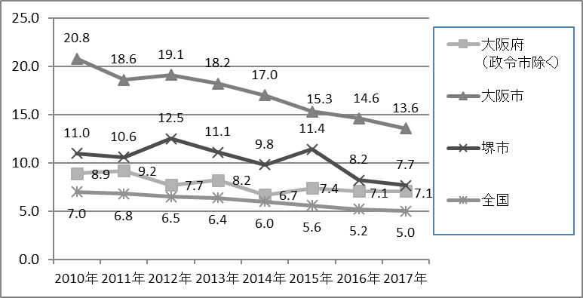

図３ 新登録肺結核中 再治療割合
7%以下（2020年）

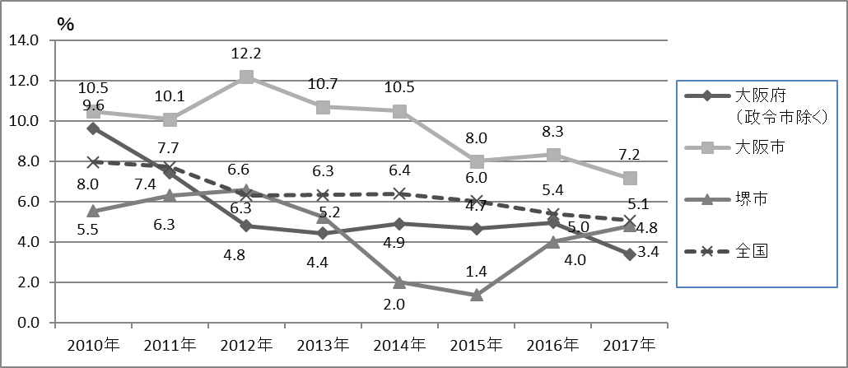

新登録肺結核中の再治療割合は、大阪市以外は目標値を達成している。

図４ 年末活動性全結核中 生活保護割合

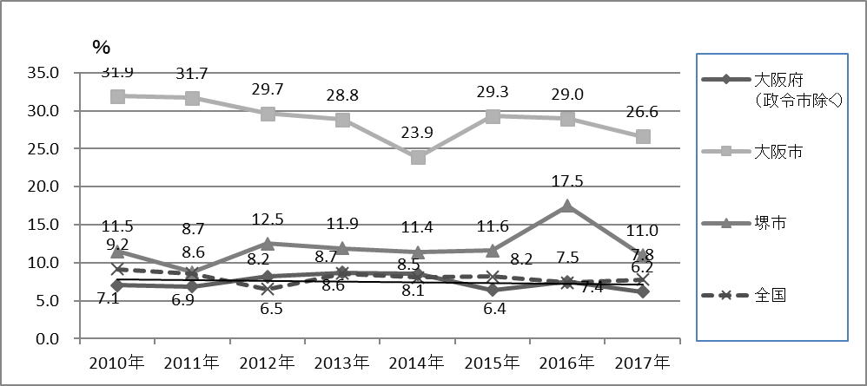

生活保護の割合は、全国平均に比べ高く、特に大阪市が高率である。
４

＜患者発見＞
図５ 発病から初診まで２か月以上の割合
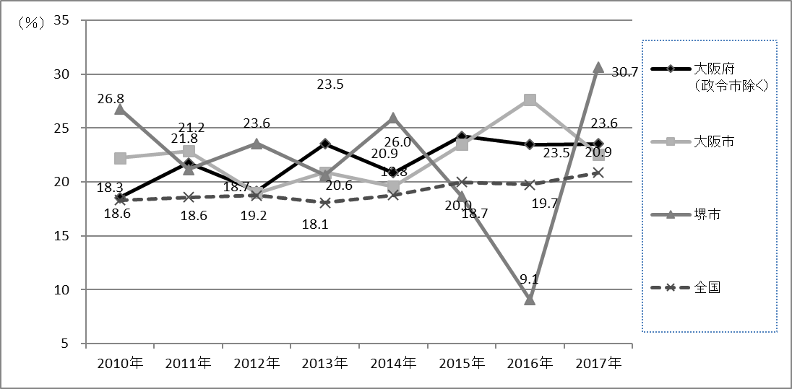

図６ 初診から診断まで１か月以上の割合
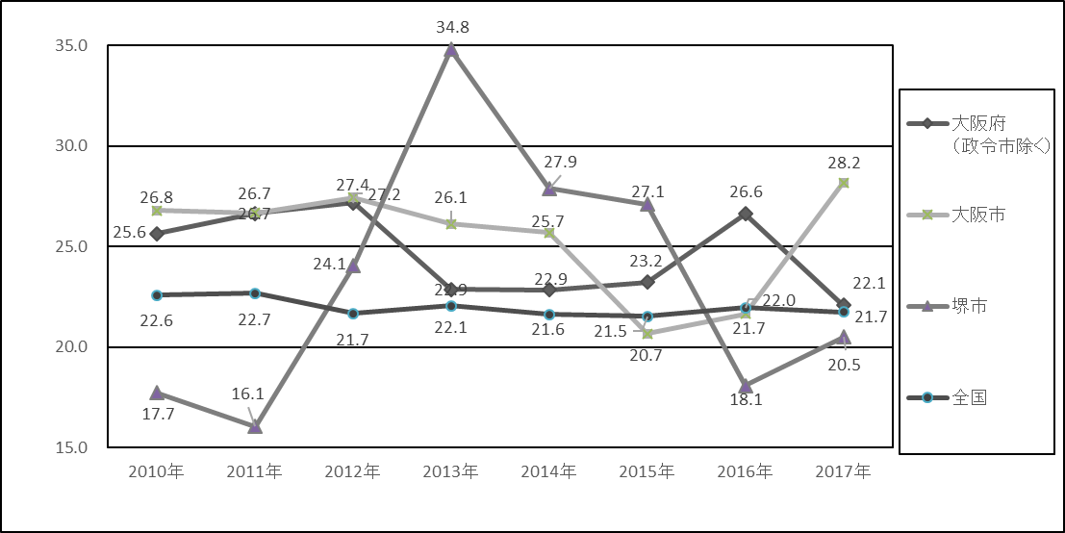

初診から診断までに時間を要している割合が、大阪府は全国に比して高い。医療機関に対し、医療従事者研修や保健所の立ち入り検査、連携会議等の機会を活用し、早期診断できるよう周知する。

目標：直ちに提出 １００％
図７ 発生届出率※
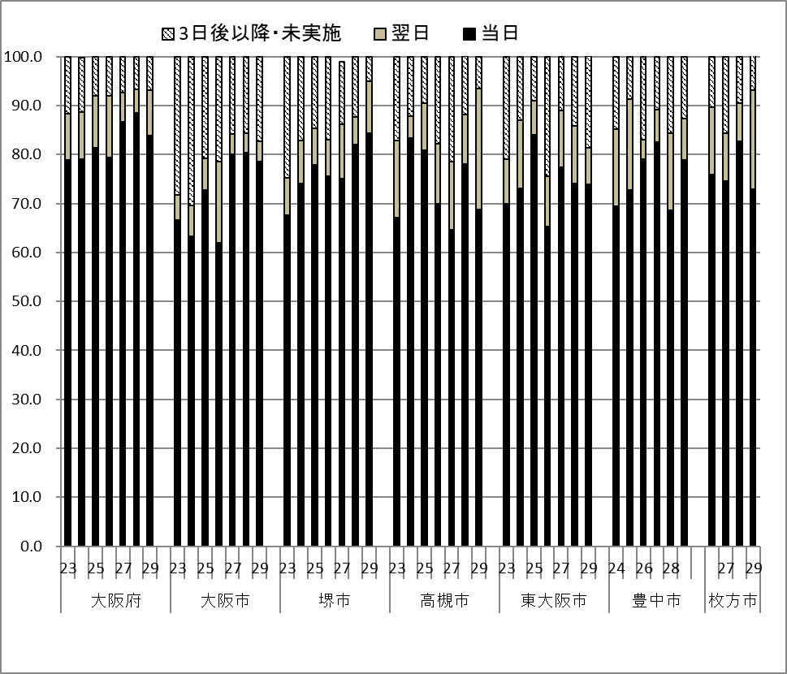

発生届が直ちに提出されている割合は、７０～８０％となっており、十分とは言えない。医療機関への継続的な周知が必要である。
５

資料１－② 結核治療成績評価

図８ 新登録塗抹陽性患者コホート結果（全大阪）※
 | 治療成功 | 死亡 | 失敗・脱落・中断 | 転出 | 12か月超治療 | 判定不能
2013年 | 54.45 | 21.69 | 2.39 | 1.95 | 11.93 | 7.59
2014年 | 53.33 | 21.54 | 1.8 | 2.01 | 13.73 | 7.6
2015年 | 49.27 | 23.78 | 2.56 | 2.8 | 11.46 | 10.12
2016年 | 43.72 | 25.38 | 2.05 | 2.44 | 13.08 | 13.33
2017年 | 61.76 | 29.41 | 1.92 | 2.05 | 4.6 | 0.26

全国に比して、失敗脱落が少なく、治療成功が多い。引き続き、保健師に対しDOTSにかかる技術力の向上を図るとともに、医療機関、関係機関との連携を強化し、それぞれの患者にあったDOTS方法の選択する等、効果的なDOTSを推進する。

６
資料１－③ 保健活動状況
図１２ 塗抹陽性患者 面接3日以内の割合
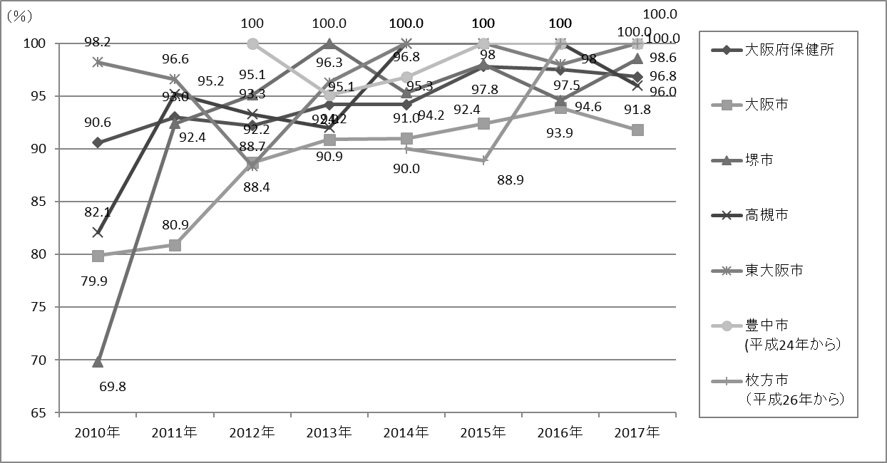

政中からデータ差し替え

発生届から3日以内（開庁日）の面接率がまだ十分でない。

図１３ 新登録肺結核中 培養等結果把握割合

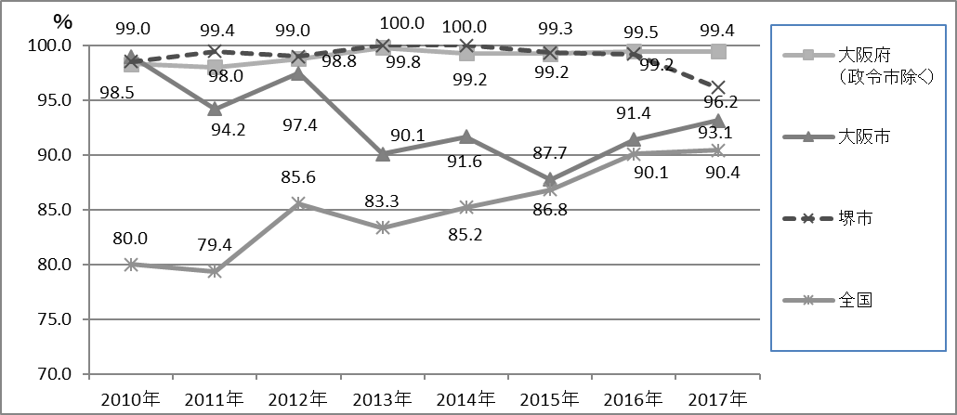

新規患者の培養結果の把握状況は、全国に比して高率を維持している。

図１４ 新登録肺結核培養陽性中 薬剤感受性結果把握割合

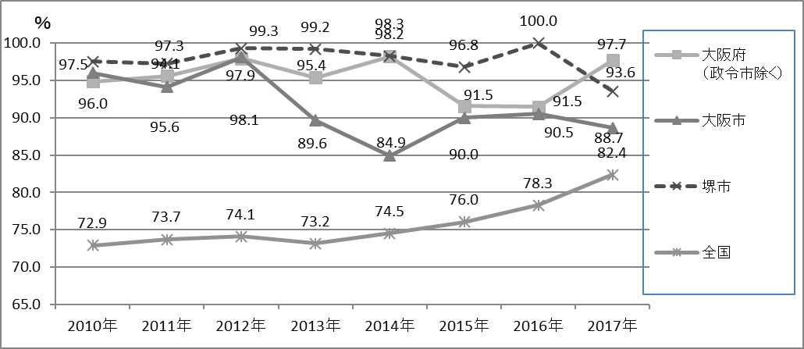

新規患者の薬剤感受性結果の把握状況は、全国に比して高率を維持している。
７
図１５ DOTS実施率※
目標：９５％以上
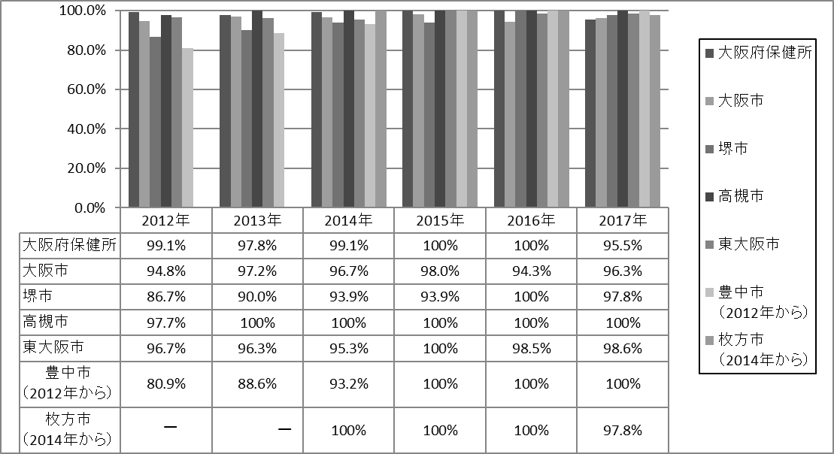

LTBIを除く全結核患者のＤＯＴＳ実施率は、目標の９５％を達成している。大阪府では、毎年DOTSのまとめを行っており、服薬期間中の支援率や失敗脱落例の振り返りをしている。
塗抹陽性以外の患者を含めた全数DOTSを平成25年から実施しており、毎年評価を行っている。

図１６ 年末総登録中 病状不明割合

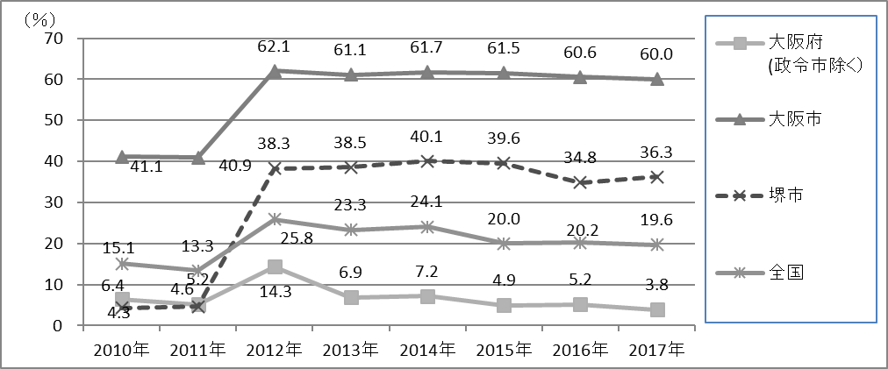

登録中の病状不明の割合は、大阪市が高率である。

８

図１７ 接触者健診実施率（初回分）※
目標：１００％

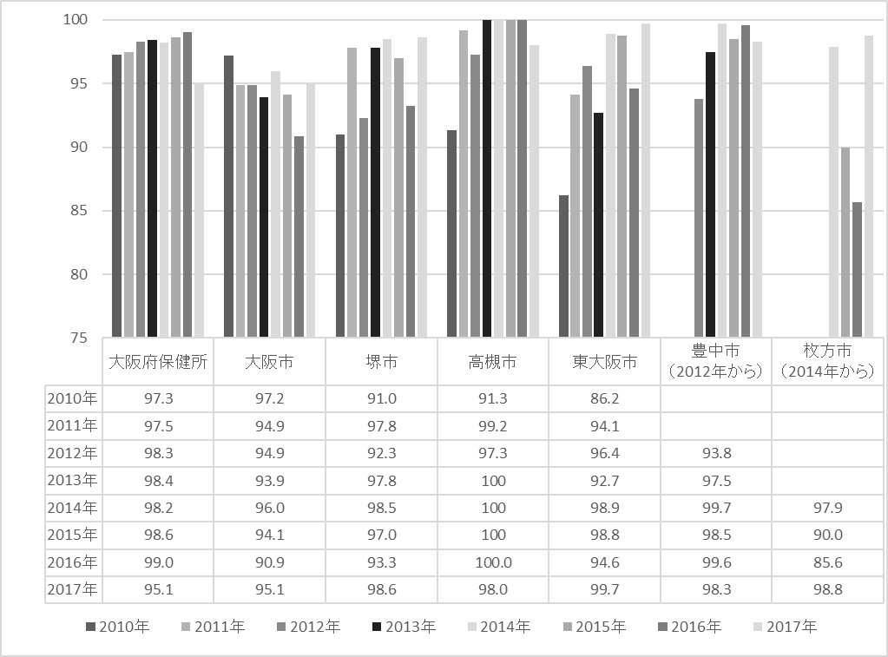

接触者健診の実施率は目標を達成できていない。質の高い接触者健診を実施するため、必要な情報収集、健診対象の選定、健診の企画を保健所として行い、実施する。
また、事例検証を行う。

図１８ 集団感染（注）報告数

表記のない自治体は実績なし

事例からは、受診の遅れ、診断の遅れが多く見られ、今後も引き続き住民や医療機関への啓発が必要である。（表１）

注《集団感染》平成19年3月29日付け健管発第0329002号 厚生労働省結核感染症課長通知
・同一の感染源が２家族以上にまたがり、20人以上に結核を感染させた場合
・発症者1人につき6人が感染したものとして感染者数を計算すること

図19 新登録中外国出生割合

９
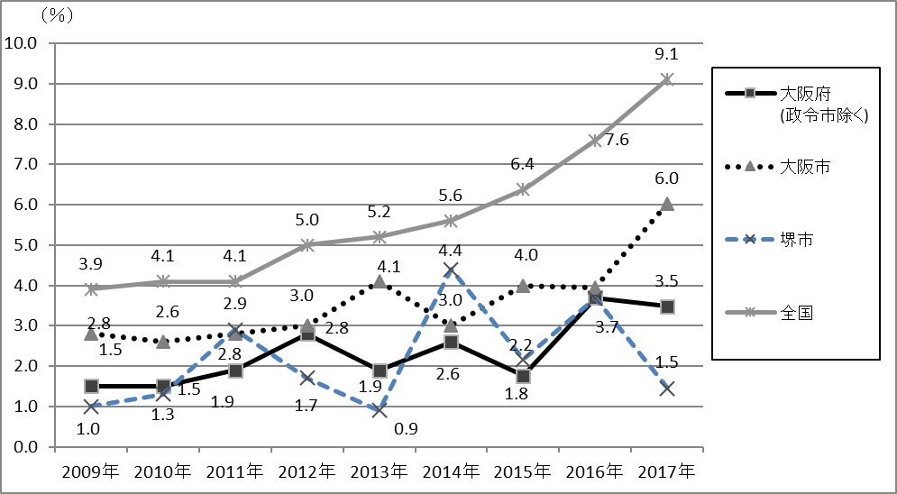
表1 集団感染事例の概要※

 | 発生場所 | 初発患者状況 | 集団感染に至ったと思われる問題点
2010年 | 家族 職場 | ｂⅡ２ １＋ | 患者6名 感染者5名 2年目・3年目に発症した職場の同僚が、排菌している状況で発見に至っている
2011年 | 老人福祉施設 | ｂⅡ２ ３＋ | 患者19名 感染者34名 30代の職員が呼吸器症状を有するも長期に受診しなかった（受診の遅れ） その後 患者32名 感染者46名となる
 | 家族 高校生 | ｂⅡ３ ３＋ | 患者1名 感染者22名 初診から2か月10日後の診断(インフルエンザ陽性が出た経過もあり、診断が遅れた）
 | 病院 | ｂⅡ２ ２＋ | 患者3名 感染者5名 初発患者は10日間の入院
 | 飲食店 職場 | ｂⅡ２ ３＋ | 患者3人 感染者2名 10か月前から症状あるも受診せず（受診の遅れ）
 | 家族 職場 | ｂⅡ３ ２＋ | 患者3名 感染者5名 初発患者の有症期間は20日間程度
2012年 | 精神科病院 | ｂⅡ３ ３＋ | 患者3名 感染者3名 再発例のため、喀痰検査は繰り返し実施されていた 陰影の変化あるも喀痰検査結果（－）
 | 家族 職場 | ｂⅡ３ ３＋ | 患者3名 感染者4名 初発患者の家族に感染源となった10か月前から症状のある患者あり(受診の遅れ）
 | 精神障がい者グループホーム | ｂⅡ３ Ｇ５ | 患者5名 感染者14名 診断2か月前から医療機関受診を頻繁にしていたが、胸部ＸＰ実施せず(診断の遅れ）
 | 家族 職場 | ｂⅡ３ ２＋ | 患者2名 感染者10名 症状出現から6か月後の受診（受診の遅れ）
 | 家族・大学 友人 | ｂⅡ３ ３＋ | 患者2名 感染者8名 症状出現から4か月後の大学の定期健診での発見(受診の遅れ）
 | 若者集団 | ｂⅡ２ ３＋ | 患者8名 感染者9名 初診から5か月後の診断（診断の遅れ） 若者の中で多くの患者が発見される
 | 職場 | ｌⅢ１ １＋ | 患者4名 感染者9名 診断の2か月前から受診し、胸部ＸＰ実施するも診断つかず（診断の遅れ）
 | 精神科病院 | ｂⅡ３ ３＋(吸引痰） | 患者6名 感染者11名 患者本人からの訴え、呼吸器症状なかったため診断が遅れる（診断の遅れ）
 | 家族 職場 | ｌⅡ2 G7 | 患者3名 感染者2名 倦怠感等自覚症状あるも、2か月以上受診せず(受診の遅れ）
2013年 | 職場 | ｂⅡ2 3+ | 患者１名 感染者14名 診断2.5か月前から咳症状出現していたが、多忙のため放置(受診の遅れ）
 | 職場 | ｂⅡ3 Ｇ８ | 患者３名 感染者３名 診断3.5か月前から咳症状出現していたが、胸痛出現まで受診せず(受診の遅れ）
 | 職場 | ｂⅡ3 1+ | 患者１名 感染者16名 診断10か月前から咳症状出現していたが、胸痛出現まで受診せず(受診の遅れ）
 | 地域外国人 コミュニティー | ｌⅡ２ ３+ | 患者4名 感染者１３名 診断の2か月前から症状あり、１カ月後に受診 その後別の医療機関で診断（受診の遅れ）
 | 剖検時 | 剖検結果 粟粒結核 | 患者７名 感染者３名 死亡1.5か月前からがん性胸膜炎の診断で入院 死亡後病理解剖にて診断 （診断の遅れ）
 | 家族 友人 | ｂⅡ2 2+ | 患者２名 感染者７名 診断の半年前から咳症状あり 喘息の治療を受けていた（診断の遅れ）
2014年 | 職場 | ｌⅢ2 ｌｐｌ Ｇ３ | 患者2名 感染者11名 初診から診断まで２カ月 従業員のほぼ全員が４人部屋の寮（診断の遅れ）
 | 職場 | ｂⅡ2 3+ | 患者3名 感染者27名 咳症状出現していたが胸痛出現まで受診せず、発病から診断まで2.5カ月。職員同志は時間外接触も多く、接触が濃厚であった。（受診の遅れ）
 | 家族 職場 | ｌⅡ２ １+ | 患者３名 感染者２名 診断の２か月前から咳、発熱あり受診していたが 胸部XP実施しなかった（診断の遅れ）
 |  |  |  |  | 10

2015年 | 診療所 | ｂⅡ３ ３＋ | 患者３名 感染者５名 長期に定期健診未受診。 確定診断まで複数の医療機関を受診し、診断が遅れた(診断の遅れ）
 | 遊戯施設 | ｒⅢ２ ｂpｌ ３＋ | 患者２名 感染者９名 利用客が有症状でありながら長期に未受診（受診の遅れ）
 | 職場 | lⅡ2 G5号 | 患者１名 感染者14名 職場定期健診の要精査が有り、有症状となっても 受診行動が遅かった(受診の遅れ）
2016年 | 職場 | ｂⅡ２ ２＋ | 患者３名 感染者６名 定期健診で要精密検査となっているにも関わらず長期（約８か月）未受診（受診の遅れ）
 | 家族 職場 | ｂⅡ２ ３＋ | 患者３名 感染者５名 狭い空間（車内）での接触があり、接触が濃厚であった。
 | 家族 | ｒⅢ２ ２＋ | 患者３名 感染者２名 下血を主訴として大腸の検査をする等複数の医療機関を受診し、診断が遅れた（診断の遅れ）
 | 建設作業員寮 | ｂⅠ3 ３+ | 患者１5名 感染者３4名 職場定期健診の要精査の放置と見落としが有り、 寮と現場を移動する車中での濃厚接触
 | 家族 職場 | bⅡ2 ３＋ | 患者２名 感染者９名 咳症状があったが放置。 発病から受診まで４か月以上かかった（診断の遅れ）
2017年 | 職場 | bⅡ2 ２＋ | 患者1名 感染者9名 初発患者は1ヵ月程度入院
 | 家族・友人 職場 | bⅡ2 ３＋ | 患者３名 感染者５名 咳出現から半年後に呼吸困難で 救急搬送（受診の遅れ）

＜出典＞ ○図、表題中に「※」がないものは、公益財団法人結核予防会出版 結核の統計より出典 ○図、表題中に「※」があるものは、大阪府、大阪市、堺市、高槻市、東大阪市、豊中市、枚方市の各自治体の集計データです。

 |  |  |  | 11

